기능정의서
[SECaas] 정보구조도+기능정의서
Last Update : 2023-09-13 |  | Writer : 황예진

구분 | Depth1 | Depth2 | 필요 기능 | 기능정의 | 관리자연동 | 비고

웹 | FNB |  | 언어 선택 | 다국어 지원 package 필요 (영어, 일본어, 중국어 외 다수) | -
웹 | 기업보안 |  | 상품+옵션상품+기간 별 요금 자동계산기 | 상품 상세페이지 내 상품, 요금 별 계산기 고객이 해당 상품을 조합하여 계산할 수 있음 [구매하기] 버튼 클릭 시 자동계산내역 값 그대로 상품구매 페이지로 이동하여 구매 진행 | -
웹 | 모바일보안 |  | 상품+옵션상품+기간 별 요금 자동계산기 | 상품 상세페이지 내 상품, 요금 별 계산기 고객이 해당 상품을 조합하여 계산할 수 있음 [구매하기] 버튼 클릭 시 자동계산내역 값 그대로 상품구매 페이지로 이동하여 구매 진행 | -
웹 | 플랜&구매 |  | 상품구매 네비게이션 | 페이지 상단에 상품구매 네비게이션 적용 ①상품 선택 → ②구독/결제 → ③ 구독완료 1. 상품선택 : 상품선택, 옵션상품선택까지 2. 구독/결제 : 기본정보 입력, 결제정보 입력까지 3. 구독완료 : 결제완료 시 | -
웹 | 플랜&구매 | 대표상품 + 상품 별 옵션상품 선택 | 상품+옵션상품+기간 별 자동계산 기능 | 상품+옵션상품정보, 이용기간, 금액, 결제 청구방식 노출 모든 상품과 옵션상품을 선택 시 할인 기능이 들어갈 수 있도록 현재 할인율 혹은 할인금액에 대한 정의는 미정 | -
웹 |  | 견적문의 | 상품+옵션상품+기간 별 금액 저장 | 견적 문의 modal window - 고객이 견적 문의 시 계산내역값 저장하여 전송 - 문의 기본정보 : | -
웹 |  |  | 문의 기본정보 | 필수 input field - [기업/개인] radio 버튼 > 입력란 [기업]or[개인] - [이메일주소], [textbox] - textbox는 최소 2차 최대 1000자 입력 가능 - 이메일주소 형식 유효성검사 필수 선택 checkbox - 개인정보 정책 안내 | -
웹 |  |  | 견적문의 발송 | 문의내역 DB 저장 - 전송 완료 시 문의내역을 관리자 DB에 저장 견적문의/답변 게시판 - 관리자가 답변할 수 있는 게시판 게시판 기능 : 문의 기본정보, 견적내용, 문의날짜, 답변상태, 글쓰기 기능 - 관리자가 고객 문의에 답변 시 답변 내용이 고객 메일로 자동 전송할 수 있음 | O
웹 |  | 상품구매 | login 버튼, login modal window | 상품 구매 상세페이지 내 login 버튼 기존 회원이 login하지 않은 상태로 구매 시도 시 login 유도 login 버튼 클릭 시 modal window으로 login 창 노출 login 되어있는 회원은 버튼 숨김 login modal window - e-mail input field(원입력란) - 비밀번호 input field - login 버튼 - Google login 버튼 - 비밀번호 찾기 / 회원가입 text링크
웹 |  | 상품구매 | 기본정보 | 필수 - [기업/개인] radio 버튼 > 입력란 [기업]or[개인] - [이메일], [국가선택] 콤보박스, 구독 시 약관 동의 checkbox 이메일 유효성 검사 선택 - [전화번호]
웹 |  |  | 결제정보 | 필수 - 카드번호 15~16자리+CVV번호 - 카드 유효기간 mm/yy, 카드 소유자명 카드정보 실시간 유효성 검사 페이사와 실시간 연동 필요
웹 |  | 구독완료 (공통) |  | 필수 - 구독번호 - 구매자정보 : 기업명or이름, 이메일주소 - 사용기간 - 결제금액+결제정보 (앞자리4자리만) - 무료 환불 유효기간 임의로 구매일자로부터 7일까지 무료 환불 가능하도록 설정함 선택 - 전화번호
웹 |  | 구독완료 (비회원) | 회원가입 화면 페이지 링크가 포함된 이메일 폼 | 제품을 구매한 비회원 고객이 페이지 이탈 시 10분 이후에 이메일로 회원가입 화면 페이지 링크 전송 : 이메일을 통해서만 회원가입 완료할 수 있고, login하여 상품 이용 페이지 이동 가능
웹 |  | 제품구매 비회원 > 회원가입 | 이메일 인증 | 필수 - 이메일입력란(고정) + 인증하기 기능 주문한 이메일로 회원가입 인증번호 발송 이메일 인증 유효시간 : 30분 인증번호 발송 구성 - 이메일입력란(고정) + 재전송 버튼 ('인증하기' 버튼이 '재전송' 버튼으로 text 변경 됨) - 인증번호 6자리 input field * + '인증완료' 버튼 + 유효시간 실시간 카운트 인증번호 유효성 체크 인증 성공 구성 인증번호 input field 사라짐 + 이메일 입력란 오른쪽에 있는 [재발송] 버튼이 [인증완료] 버튼으로 변경되며 클릭요소 사라짐 + 이메일 입력란 하단 안내문구 노출 인증 실패 구성 1. 유효시간 초과 시 인증기능 초기화 카운트 된 유효시간의 문구가 변경되고, 인증번호 input field 하단에 안내 문구 노출 전) [인증번호 입력란] 25:00 후) [인증번호 입력란] 유효시간 초과 초과 안내문구 2. 인증번호 오입력 1~회~4회 인증 실패 시 안내문구 노출, 5회 인증 실패 시 인증번호 입력 불가. 인증번호 재발송 유도
웹 |  |  | 비밀번호 / 비밀번호 확인 | 입력기준 : 영문자, 숫자, 특수문자 조합하여 8~16자리 사용가능 특수문자: ! ” # $ % ’ ( ) * + , - . / : ; > = < ? @ [ ] ^ _ \ ~ { | } 비밀번호 확인 실시간 유효성 체크
웹 |  |  | 약관 필수/선택항목 (checkbox) | 약관 필수항목 : 개인정보 수집 및 이용동의 약관 선택항목 : 선택 정보 수집 및 이용에 동의 필수 수집정보 목적 : 본인확인 및 회원식별, 공지사항/민원 등 상담처리 사이트 침입시도 확인 항목 : 이름, 아이디(이메일), 전화번호, 비밀번호 선택 수집정보 1. 사이트 보안 외부침입 login 시도 사용자 정보 OS, device, login 시도 국가/도시 > 수집정보 거부를 할 경우 대시보드에 노출되지 않음을 명시 ㄴ 필수 약관으로 넣을 수 있음 2. 마케팅에 의한 수신 이메일, 전화번호 | -
웹 |  | 제품구매 > 회원가입 완료 | 가입 정보 DB저장 | 회원가입 완료 페이지에 기업명or가입자이름 노출 가입정보와 구매정보를 연결하여 DB에 저장 | O
...
 |  |  | 연결제 구독 중 취소 시 (modal window) | 1. 최초 구매자가 12개월 연결제를 끊고 무료 구독취소기간 중 해지할 경우는 무료 2. 기존 구매자가 2-1. 년결제를 갱신하고 바로 해지할 경우는 n개월치 위약금 발생 2-2. 년결제를 사용하던 중 해지했을 경우 남은 개월수의 50%에 해당하는 취소 수수료 발생 2-3. 1:1 개인상담을 통해 위약금 없이 취소하거나 부분 위약금을 낼 수 있음 [위약금 프로세스] 익월 기준으로 1. 전체환불 2. 위약금 결제 빨간 글씨에 대한 내용은 임의로 지정이며, 향후 협의 필요
 |  |  | 구독 취소 완료 화면 | 구독 취소에 대한 결과 안내 구독번호, 상품명+모둘명, 취소 결제금액, 구독날짜, 구독 취소 버튼 - [구독 취소하기] 버튼 클릭 시 welcome modal window + 다시 원복 될 수 있는 정보 구독 취소 원복은 구독 취소일자 기준 +-7일까지만 가능 (향후 협의 필요) |  | 무료취소 원복 일자는 향후 협의 필요
 |  |  | 구독 취소 상세내역 (구독상세내역 폼) | 구독번호, 상품명+옵션상품명, 결제금액, 구독날짜, 상태, 구독 취소버튼(환불일자로부터 7일까지만) - 구독번호 : 숫자 난수 16자리 (난수에 구독연월일 필수 포함) - 상품명(글씨 크게)+옵션상품명(상품 밑이나 옆에 작게) - 결제금액 (vat포함) - 사용기간+남은 사용기간 / 월결제인지 연결제인지도 포함 - 구독날짜 8자리 yyyy.mm.dd - [구독 취소하기] 버튼 클릭 시 welcome modal window + 다시 원복 될 수 있는 정보 구독 취소 원복은 구독 취소일자 기준 +-7일까지만 가능 구독 취소일로부터 7일 지나면 취소버튼 사라짐 |  | 무료취소 원복 일자는 향후 협의 필요
 |  | 알림관리 | 결제 관련 알림소식 노출 | 1. 결제 완료 시 알림 > 알림내역 클릭 시 결제내역 페이지로 이동 2. 결제 취소 시 알림 > 알림내역 클릭 시 결제내역 페이지로 이동 3. 다음 결제일이 도래하여 카드결제 예정이었으나, 카드가 해지되거나 유효기간이 지나서 카드 결제를 못했을 경우 알림 > 알림내역 클릭 시 결제정보 페이지로 이동
 |  |  | 업데이트 최신소식 노출 | 1. 다운로드 받은 상품 내의 업데이트 사항이 있을 경우 알림 > 클릭 요소 없음 2. 사이트 내 업데이트 사항이 있을 경우 알림 > 클릭 요소 없음
 |  |  | 무단침입 경로체크 노출 | 침입일자, 아이피 앞 3자리, 국가, 사용 device/OS, 침입시도 상태(login 시도, VPN 시도, 비밀번호 찾기 시도 등) [상세보기] 버튼 클릭 시 이용관리 > 무단침입 경로 체크 항목으로 이동 |  | 2차 고도화
 |  |  | 이벤트/프로모션 안내 노출 | 제목 + 상세내용 + [확인하기] 버튼 클릭 시 프로모션 페이지로 이동
 |  | 결제관리 | 등록된 카드 정보 | 항목 - 카드구분 (MASTER / VISA / JCB 등) - 카드번호 앞자리 4자 + 뒷자리는 별표 - [결제카드 변경] 버튼 - [카드정보 삭제] 버튼
 |  |  | 결제카드 변경 (modal window) | 항목 - 카드번호+CVV input field (하나의 입력란으로 모두 입력) * - 카드 유효기간 월/년 input field * - 카드 소유자명 input field * - [취소][변경하기] 버튼 카드 실시간 유효성 검사 취소 버튼 클릭 시 modal window 닫김 [변경하기] 버튼 클릭 시 카드정보 변경 > alret box 노출 > 확인 버튼 modal window 닫김 > 페이지가 새로고침되며 카드정보 변경 완료
 |  |  | 카드정보 삭제 | 카드정보 삭제 요청 시 다음 결제 시 자동결제가 될 수 없다는 내용 고지 확인했습니다 [삭제하기] << 버튼 클릭 시 화면이 새로고침되며 카드정보 공란으로 변경
 |  | 계정관리 | 회원정보 (이메일주소) - 기본 | 이메일 기본 구성 이메일주소(고정) + [변경하기] 버튼 이메일 변경입력란 구성 - 이메일입력란(고정) + 재전송 버튼 ('인증하기' 버튼이 '재전송' 버튼으로 text 변경 됨) - 인증번호 6자리 input field * + '인증완료' 버튼 + 유효시간 실시간 카운트 - 이메일 인증 유효시간 : 30분 이메일 변경 시 가입한 이메일주소는 고정되어 있으며, [변경하기] 버튼을 통해 이메일 변경 가능 [변경하기] 버튼 클릭 시 alret box 노출 > [확인] 클릭 시 수정 가능한 입력란으로 변경 인증번호 발송 전 [ (공란의 입력란) ][인증하기] 인증번호 발송 후 [ddddddd.dd.dd] [재발송] [ (공란의 입력란) ] [인증하기] 이메일주소 유효성 체크 인증번호 유효성 체크 |  | 이메일주소(아이디)를 변경할 수 있는지 확인 필요 참고:T아이디 | 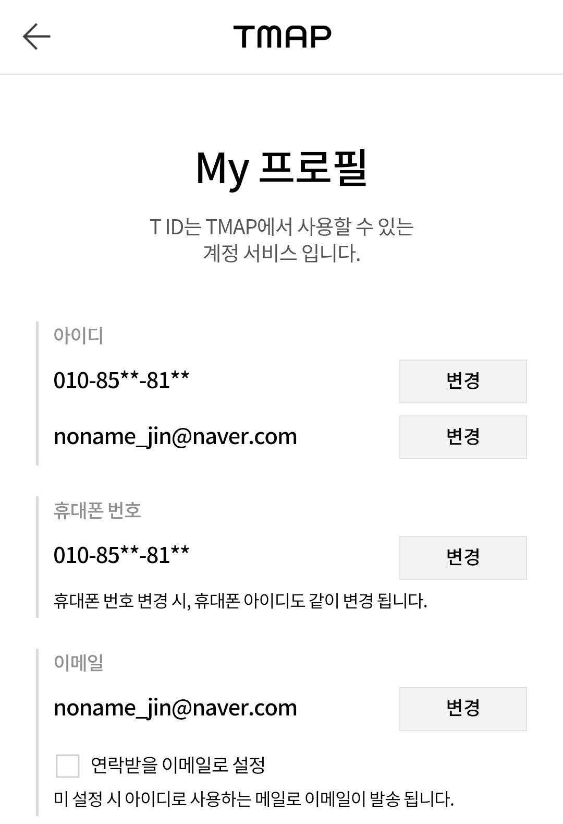
 |  |  | 회원정보 (이메일주소) - 인증성공 | 인증 성공 시 인증번호 input field 사라짐 + 이메일 입력란 오른쪽에 있는 [재발송] 버튼이 [인증완료] 버튼으로 변경되며 클릭요소 사라짐 + 이메일 입력란 하단에 안내문구 노출
 |  |  | 회원정보 (이메일주소) - 인증실패 | 인증 실패 시 1. 유효시간 초과 시 인증기능 초기화 카운트 된 유효시간의 문구가 변경되고, 인증번호 input field 하단에 안내 문구 노출 전) [인증번호 입력란] 25:00 후) [인증번호 입력란] 유효시간 초과 유효시간이 초과되었습니다. '인증번호 재발송'으로 새로 발급된 인증번호를 입력해주세요. 2. 인증번호 오입력 1~회~4회 인증 실패 시 안내문구 노출 5회 인증 실패 시 24시간동안 이메일 변경 불가 + 기존 가입 이메일 주소로 이메일을 변경하는 게 맞는지 확인 안내 메일 발송
 |  |  | 회원정보 그 외 정보입력란 | 필수 + 수정가능 입력란 - [기업/개인] radio 버튼 > 기업, 개인 input field 변경 시 기업, 개인 입력란 초기화 - [국가] 콤보박스 - [전화번호] 입력란 - Google 2단계 인증 ON/OFF toggle switch
 |  |  | 회원정보 login 2단계 인증 ON : Google OTP modal window | 인증 QR CODE + 인증키 입력란(고정값) + OTP CODE input field* + [2단계 인증 설정] 버튼 고객이 애플 앱스토어 혹은 Google 플레이스토어를 통해 'Google Authnticator' 앱 다운로드 받을 수 있도록 안내 문구 노출 OTP CODE 유효성검사 - CODE승인 성공 : 발급된 OTP CODE 입력 후 [2단계 인증 신청] 버튼 클릭 시 alret box 노출 > login 2단계 인증 toggle switch ON 설정 - CODE승인 실패 : alret box 노출 > 확인 버튼 클릭 시 alret box 닫기
 |  |  | 회원정보 login 2단계 인증 OFF : Google OTP modal window | Google OTP CODE input field* + [2단계 인증 해지] 버튼 OTP CODE 유효성 검사 - CODE승인 성공 : 발급된 OTP CODE 입력 후 [2단계 인증 해지] 버튼 클릭 시 alret box 노출 > login 2단계 인증 toggle switch OFF 설정 - CODE승인 실패 : alret box 노출 > 확인 버튼 클릭 시 alret box 닫기
 |  |  | 회원정보 변경 | 변경된 정보가 있을 경우 페이지 하단에 [취소][변경하기] 버튼 노출 - 취소 버튼 클릭 시 입력 된 정보 새로고침 되며 원복됨 - 변경하기 버튼 클릭 시 비밀번호 입력 modal window 노출 > 올바른 비밀번호 입력 완료 후 alret box 노출 > 페이지 새로고침 + 입력한 정보로 변경
 |  |  | 회원정보 변경 비밀번호 modal window | 비밀번호 input field * + [취소/확인] 버튼 실시간 비밀번호 유효성검사 [취소] 버튼 클릭 시 modal window 닫기 변경 실패 5회 이상 틀릴 경우 login modal window 닫김 변경 성공 올바른 비밀번호를 입력 후 확인 버튼 클릭 시 modal window 닫김 > alret box 노출 > 페이지 새로고침되며 변경된 정보 반영 관리자DB에도 변경된 정보로 덮어쓰기 저장
 |  |  | 회원정보 > 회원탈퇴 | 하단에 작게 text링크 노출 링크 클릭 시 회원탈퇴 modal window 노출
 |  |  | 회원정보 > 회원탈퇴 modal window | 구독중인 상품이 없을 경우 - 탈퇴 시 모든 이용정보가 삭제되며, 복구할 수 없다는 내용 안내 - 상품 이점 안내 - (radio 버튼) 탈퇴사유 선택 * - [checkbox] 위 내용을 확인하였으며, 회원 탈퇴 시 모든 정보가 복구 불가능함을 동의합니다. * - [탈퇴하기] 버튼 > 탈퇴하기 버튼 클릭 시 사용중인 비밀번호 input field 노출 구독중인 상품이 있을 경우 직접 구독해지 완료 후 탈퇴 가능하다는 안내문구 노출 > 탈퇴버튼 비활성화 - 현재 구독중인 상품 정보 노출 (링크 X) - 상품 이점 안내
 |  |  | 회원정보 > 회원탈퇴 완료 | 회원 탈퇴완료 안내 text + 확인 버튼 DB삭제 확인버튼 클릭 시 인덱스로 이동
...

common coltrol
Common Controls (1/2)

Button
Check Box
Button (normal)
Checkbox (checked)

Button
Button (hovered)
Check Box
Checkbox (unchecked)

Button
Button (pressed)
Radio Button
Radio Button (checked), Option

Text Box
Text Box, Input
Radio Button
Radio Button (unchecked), Option

●●●●●●●
Password Box
Off
Toggle Switch (off)

Combo Box
Combo Box, Drop-Down Box
On
Toggle Switch (on)

Item 1
Item 2
Item 3
Item 4
Item 5
List Box
Text Area
Text Area
Text Area
Text Area
Text Area
Text Area

ToolTip ToolTip ToolTip ToolTip ToolTip
Tooltip

Search
Search Box
Determinate Progress Bar

Browse…
File Upload Control
Your account will be charged $252.
Complete Order
Alret

11
25
AM
Time Picker

October
29
2012
Date Picker
Scrollbars

Slider

Rating Control

Flip View
Flip View Buttons

Connecting to Network
Indeterminate Progress Ring

Indeterminate Progress Bar

